【P2】方案技术可行性评估
方案技术评估
需求信息
需求来源 |  | 力马微
终端客户名称 |  | 森茂微
项目名称 |  | MWAC18
产品功能需求Spec
 | 产品概述 | 头戴式2.4G无线耳机
 | 项目排程 | 1. 项目立项：2023.01.05 2. 原理图&PCB：2023.01.05 3. 功能样机：2023.02.06 4. PP:500PCS 2023.04.20 5. MP：待定
初评信息
评估人 |  | 白蓉
研发活动类型 |  | Turnkey开发
项目类型 |  | 产品定制
方案类型 |  | 耳机耳放
 | 方案明细备注 | 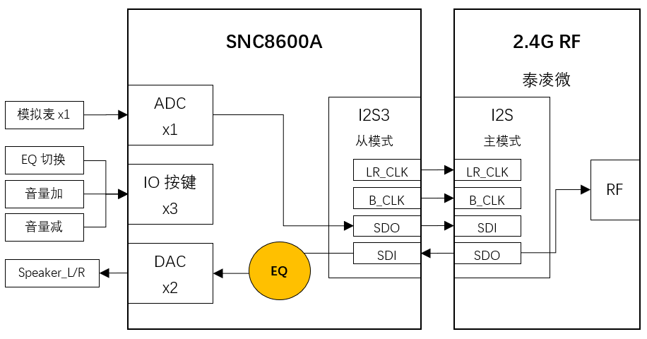 <系统框图、音频信号流程等图示信息>
 | 方案需求简析 | 产品分类：搭配2.4G芯片的头戴式无线耳机 1）IC选型：SNC8600A 2）下行音乐播放，支持3种预设EQ，通过按键循环切换：①Balanced，②Clear Voice ③ 3D Surround 3）上行通话，支持一个模拟麦克风，不需要算法或EQ
 | 方案算法选择及算法参数 | 内置EQ用于下行音乐音效设置，可能需要3D Surround算法（暂未确认）
方案技术难度/风险点 |  | EQ效果需要客户声学专业人员拍板： 1）3D Surround音效，如果无法通过EQ实现，可能需要支持3D Surround算法(暂选泰龙调试的虚拟环绕Demo，该Demo算法需注意延迟是否能满足) 2）Clear Voice模式，需要客户提供EQ详细参数
九音负责开发部分 |  | 基于现有SDK，配置ADC->IIS&IIS->DAC的音频通路，处理麦克风和喇叭信号，并通过IIS和2.4G模块交互 1）实现3个按键功能 2）模拟麦克风声音透传到IIS，发给2.4G模块 3）来自2.4G模块的音频，经过EQ，从DAC输出 4）根据客户需求调试EQ效果
 | 是否需要第三方主控配合 | 需要
 | 第三方方案类型及选型 | 泰凌微
技术评估结果
参会人员 |  | 富东总，余应恩，白蓉
 | 评估结论 | 如无3D Surround算法支持需求，则技术方案可行； 如需支持3D Surround算法，则风险点已知；鉴于是已进入PP阶段的项目，该风险点在项目过程中和终端客户沟通解决

